Sheet1
OOD |  |  |  |  | １１.プログラム機能設計書 |  |  |  |  |  |  |  |  |  |  |  |  |  |  |  |  |  |  |  |  |  | 12/14
システム名：Web e-ラーニングシステムの提供 |  |  |  |  |  |  |  |  | 機能名： Writing確認テスト解説画面（機能ID:U223） |  |  |  |  |  |  |  |  |  |  |  |  |  | 作成日： 2013/10/31 |  |  |  | 作成者： 中野拳吾

 | 【１－１．概要説明】
 |  | ・テスト終了後に採点と解答を表示する。

 | 【１－２．画面レイアウト定義】
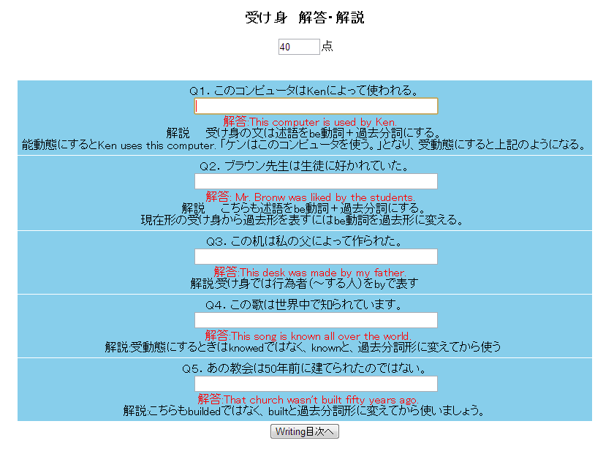
（１）

（２）

（３）
（４）

（６）
（５）

（７）

 | 【１－３．画面項目定義】
 |  | 番号 | 項目名 |  |  | 項目名（英字） | 属性 |  | 型 |  | 桁数 (Byte) | I/O | 必須チェック | 入力制限 |  |  |  | 表示形式 （編集仕様） | DBアクセス | 対応テーブルカラム |  | 詳細
 |  |  |  |  |  |  |  |  |  |  |  |  |  | かな | カタカナ | 英字 | 数値
 |  | (1) | タイトル |  |  | Title | text |  | String |  |  | O | - | - | - | - | - | - | - | - |  | DBからタイトルを取出し表示 ＊セッションから取得して表示
 |  | (2) | 点数 |  |  | tensu | text |  | String |  |  | O | - | - | - | - | - | - | - | - |  | ユーザの解答の正誤を判断し、採点する
 |  | (3) | 問題文 |  |  | question | text |  | String |  |  | O | - | - | - | - | - | - | - | - |  | 先ほど解答していた問題文を表示する ＊セッションから取得して表示
 |  | (4) | ユーザ解答文 |  |  | userAnswer | text |  | String |  |  | I | - | - | - | - | - | - | - | - |  | ユーザが解答した文を表示する
 |  | (5) | 解答 |  |  | answer | text |  | String |  | - | O | - | - | - | - | - | - | - | - |  | 問題の答えを表示する。 ＊セッションから取得して表示
 |  | (6) | 解説文 |  |  | kaisetu | text |  | String |  |  | O | - | - | - | - | - | - | - | - |  | 問題の解説文を表示する ＊セッションから取得して表示
 |  | (7) | wnting目次へ |  |  | writingBack | button |  | - |  | - | - | - | - | - | - | - | - | - | - |  | 「wnting目次へ」ボタンで目次に飛ぶ

 | 【１－４．イベント詳細定義】
 |  | № | イベント／条件 |  |  |  | 処理内容 |  |  |  |  |  |  |  |  |  |  |  |  |  | 実施日 |  |  | 結果 | 実施日 | 結果 | 実施日 | 結果
 |  | 1 | タイトル表示 |  |  |  | 【表示処理】
 |  |  |  |  |  |  |  | 1.DBから該当するタイトルを取ってくる

 |  | 2 | 点数表示 |  |  |  | 【表示処理】
 |  |  |  |  |  |  |  | 1.ユーザの正誤を判断し、点数をつける
 |  |  |  |  |  |  |  | 2.採点は（正答数/問題数）*100で計算する

 |  | 3 | 問題文表示 |  |  |  | 【表示処理】
 |  |  |  |  |  |  |  | 1.該当する分野、科目を判断し、問題文を表示する

 |  | 4 | ユーザ解答文表示 |  |  |  | 【表示処理】
 |  |  |  |  |  |  |  | 1.ユーザが自分で解答した文を表示する

 |  | 5 | 解答 |  |  |  | 【表示処理】
 |  |  |  |  |  |  |  | 1.該当する分野、科目を判断し、解答を表示する

 |  | 6 | 解説文 |  |  |  | 【表示処理】
 |  |  |  |  |  |  |  | １．問題の正解解答を表示させる。

 |  | 7 | Writing目次へボタンを押したとき |  |  |  | 【画面遷移】
 |  |  |  |  |  |  |  | ①URL
 |  |  |  |  |  |  |  |  | /Writing menu
 |  |  |  |  |  |  |  | ②遷移先
 |  |  |  |  |  |  |  |  |  | U204（高校Witing画面）
 |  |  |  |  |  |  |  | ③パラメータ
 |  |  |  |  |  |  |  |  |  | 高校Witing画面の、画面設計書のインタフェースを参照。

 | 【１－６．DBアクセス】

 |  |  |  | セッションを利用するので無

